说明
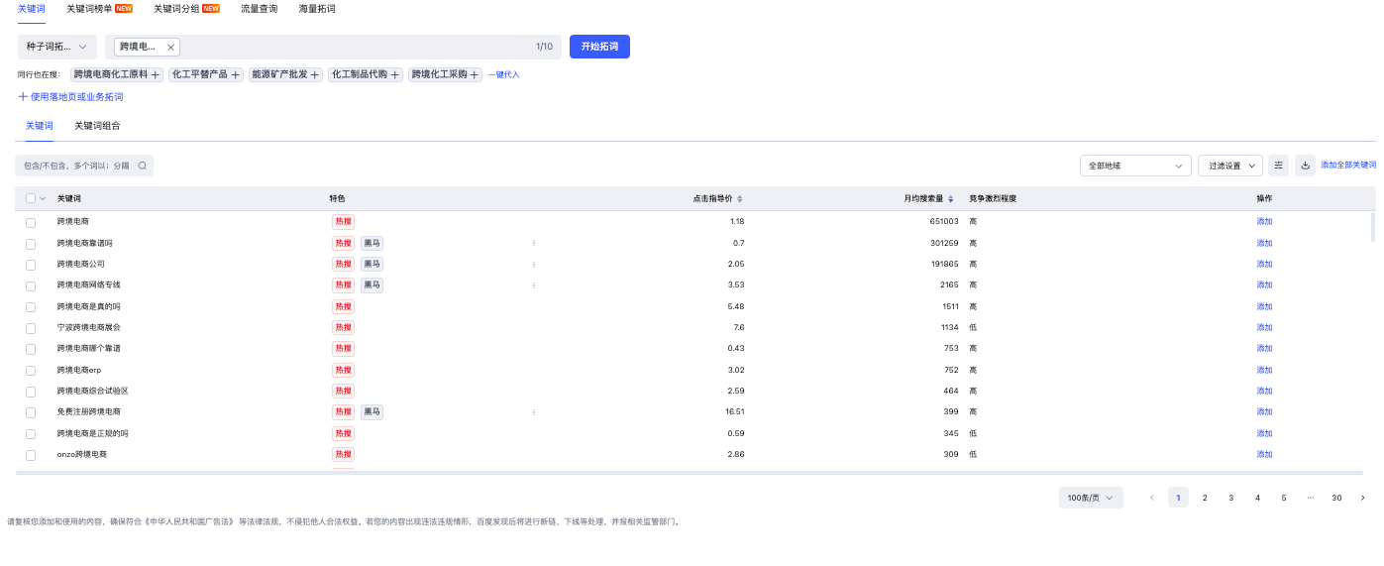
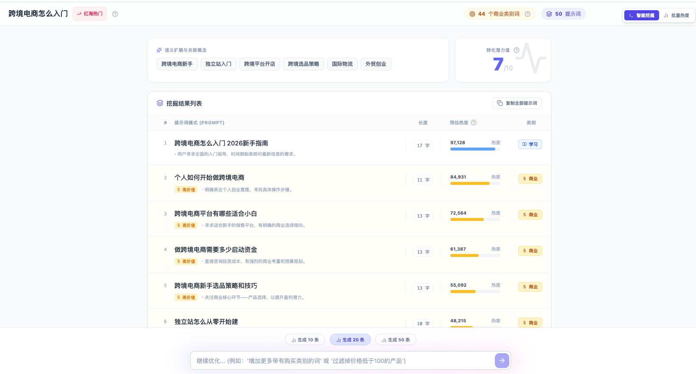
事项 | 备注
旧提示词 | 1-3月拓展的提示词都被统计为旧提示词
新提示词 | 4-5月拓展的提示词都被统计为新提示词
官网链接提及 | 官方链接在AI平台应答结果中展现即算
品牌提及 | 重点围绕行业词/个别提示词完全跟链接不搭边的展开（应答结果有出现品牌信息并且引用的是发布信源即算）
提示词扩展流程 | 百度营销拓展寻找热度词根》源易自研提示词策略师扩展提示词》人工挑选

